107
 |  |  | 行財政・議会 107

土地・
気象・
人口
国勢調査
経済
センサス
商業統計
調査
工業統計
調査
農 業
行財政
・議会
区施設
利用状況
・区民相談
福祉・
教育・
社会保障
衛生・
環境
土木施設
・みどり
区民の
くらし
関連
警察・
消防・
防災
特別区勢
一覧
練馬区勢
図表

８ |  | 行財政・議会

 | 予算額、決算額、選挙別投票・開票状況、情報公開、職員数など

109
 |  |  |  |  |  |  |  |  |  |  |  |  |  |  | 行財政・議会 109

表55 予算額(当初)

 |  |  |  |  |  | 一般会計 |  | 特別会計
年度 |  |  |  |  |  |  |  | 国民健康 |  | 介護保険 会計 |  | 後期高齢者 医療会計 |  | 老人医療 会計 |  | 用地会計 |  | 公共 |  | 学校給食 会計
 |  |  |  |  |  |  |  | 保険事業 |  |  |  |  |  |  |  |  |  | 駐車場
 |  |  |  |  |  |  |  | 会計 |  |  |  |  |  |  |  |  |  | 会計
 |  |  |  |  |  |  | 千円 |  | 千円 |  | 千円 |  | 千円 |  | 千円 |  | 千円 |  | 千円 |  | 千円
平成 |  | 19 |  | 年度 |  | 199,299,048 |  | 66,895,830 |  | 30,948,011 |  | － |  | 44,335,333 |  | 86,250 |  | 510,588 |  | 312,378
 |  | 20 |  |  |  | 210,884,703 |  | 68,094,327 |  | 32,870,272 |  | 10,054,426 |  | 5,062,610 |  | 86,250 |  | 518,840 |  | 221,877
 |  | 21 |  |  |  | 214,338,607 |  | 72,704,868 |  | 33,773,731 |  | 11,216,494 |  | 68,646 |  | － |  | 507,268 |  | 215,441
 |  | 22 |  |  |  | 223,149,930 |  | 70,900,625 |  | 34,986,083 |  | 12,496,376 |  | 59,107 |  | － |  | 524,602 |  | 140,458
 |  | 23 |  |  |  | 232,417,930 |  | 69,139,387 |  | 39,077,808 |  | 12,173,125 |  | － |  | － |  | 526,031 |  | 1

 |  | 24 |  |  |  | 227,563,843 |  | 71,561,372 |  | 39,753,215 |  | 13,693,702 |  | － |  | － |  | 521,564 |  | －
 |  | 25 |  |  |  | 231,850,503 |  | 72,355,168 |  | 42,353,325 |  | 13,916,445 |  | － |  | － |  | 527,437 |  | －
 |  | 26 |  |  |  | 239,130,792 |  | 71,842,603 |  | 47,110,594 |  | 14,954,433 |  | － |  | － |  | 520,268 |  | －
 |  | 27 |  |  |  | 244,597,182 |  | 82,263,886 |  | 50,276,817 |  | 14,964,283 |  | － |  | － |  | 528,468 |  | －
 |  | 28 |  |  |  | 259,967,555 |  | 81,921,299 |  | 51,147,639 |  | 15,693,781 |  | － |  | － |  | 551,653 |  | －

 | 注 | ： | (1) |  | 用地会計は平成21年度以降、予算計上されていない。
 |  |  | (2) |  | 老人医療会計は平成22年度、学校給食会計は平成23年度をもって廃止された。
 |  |  | (3) |  | 後期高齢者医療会計は平成20年度に新設された。
資料 |  | ： | 企画部財政課

図19 予算額(当初)の推移【表55関連】

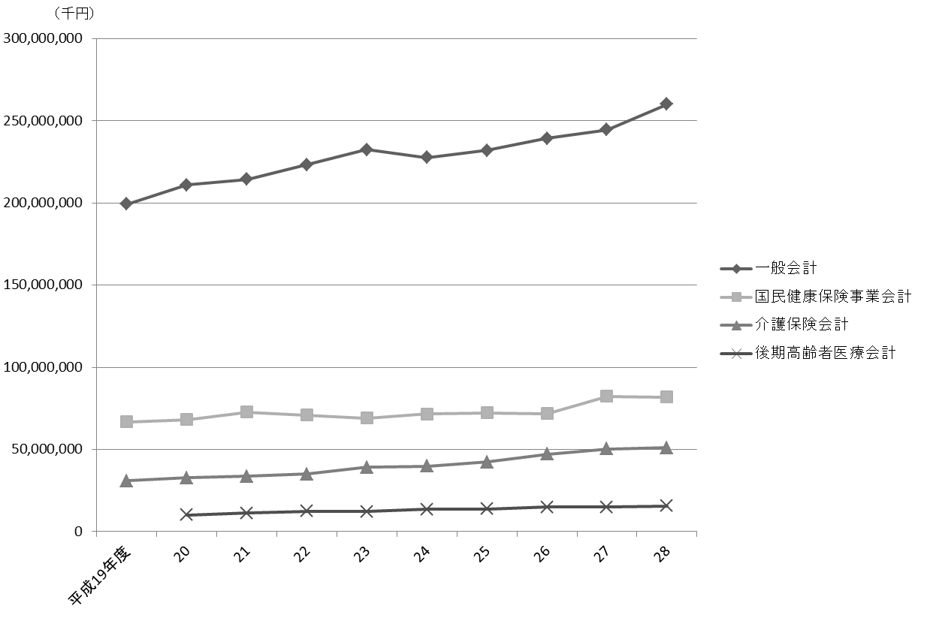

注 |  | ： | 特別会計は、一定以上の規模のもののみグラフに表示した。

110
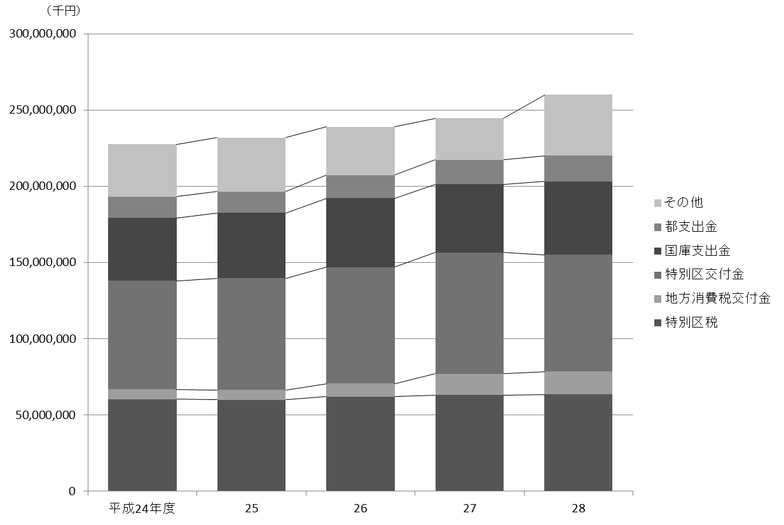
110 行財政・議会

 | 表56 一般会計当初予算額
 | (1) 歳入

 | 科目 |  |  |  | 平成24年度 |  | 平成25年度 |  | 平成26年度 |  | 平成27年度 |  | 平成28年度
 |  |  |  |  |  | 構成比 |  | 構成比 |  | 構成比 |  | 構成比 |  | 構成比
 |  |  |  |  | 千円 | ％ | 千円 | ％ | 千円 | ％ | 千円 | ％ | 千円 | ％
 |  | 総額 |  |  | 227,563,843 |  | 231,850,503 |  | 239,130,792 |  | 244,597,182 |  | 259,967,555

 |  | 特 別 区 税 |  |  | 60,428,847 | 26.6 | 60,030,811 | 25.9 | 62,023,946 | 25.9 | 63,165,050 | 25.8 | 63,620,441 | 24.5
 |  | 地方譲与税 |  |  | 1,140,000 | 0.5 | 1,115,000 | 0.5 | 1,018,000 | 0.4 | 941,000 | 0.4 | 954,000 | 0.4
 |  | 利子割交付金 |  |  | 763,000 | 0.3 | 755,000 | 0.3 | 910,000 | 0.4 | 874,000 | 0.4 | 1,000,000 | 0.4
 |  | 配当割交付金 |  |  | 337,000 | 0.1 | 320,000 | 0.1 | 720,000 | 0.3 | 983,000 | 0.4 | 1,383,000 | 0.5
 |  | 株式等譲渡所得割交付金 |  |  | 102,500 | 0.0 | 82,500 | 0.0 | 300,000 | 0.1 | 335,000 | 0.1 | 1,000,000 | 0.4
 |  | 地方消費税交付金 |  |  | 6,450,000 | 2.8 | 6,450,000 | 2.8 | 8,604,000 | 3.6 | 13,966,000 | 5.7 | 15,013,000 | 5.8
 |  | 自動車取得税交付金 |  |  | 730,800 | 0.3 | 630,800 | 0.3 | 360,000 | 0.2 | 300,000 | 0.1 | 400,000 | 0.2
 |  | 地方特例交付金 |  |  | 483,000 | 0.2 | 420,000 | 0.2 | 390,000 | 0.2 | 332,000 | 0.1 | 348,000 | 0.1
 |  | 特別区交付金 |  |  | 71,245,951 | 31.3 | 73,159,588 | 31.6 | 76,346,291 | 31.9 | 79,439,339 | 32.5 | 76,555,032 | 29.4
 |  | 交通安全対策特別交付金 |  |  | 95,000 | 0.0 | 90,000 | 0.0 | 88,800 | 0.0 | 72,000 | 0.0 | 72,000 | 0.0
 |  | 分担金及び負担金 |  |  | 1,815,641 | 0.8 | 1,870,792 | 0.8 | 2,124,176 | 0.9 | 1,163,718 | 0.5 | 1,410,834 | 0.5
 |  | 使用料及び手数料 |  |  | 3,367,677 | 1.5 | 3,533,973 | 1.5 | 3,514,396 | 1.5 | 4,759,893 | 1.9 | 4,835,802 | 1.9
 |  | 国庫支出金 |  |  | 41,222,793 | 18.1 | 42,883,171 | 18.5 | 45,197,501 | 18.9 | 44,684,801 | 18.3 | 47,970,501 | 18.5
 |  | 都 支 出 金 |  |  | 13,958,424 | 6.1 | 14,048,641 | 6.1 | 15,196,242 | 6.4 | 16,221,306 | 6.6 | 16,909,017 | 6.5
 |  | 財 産 収 入 |  |  | 357,671 | 0.2 | 319,721 | 0.1 | 351,407 | 0.1 | 327,500 | 0.1 | 303,818 | 0.1
 |  | 寄 付 金 |  |  | 6,001 | 0.0 | 6,001 | 0.0 | 6,001 | 0.0 | 6,001 | 0.0 | 22,001 | 0.0
 |  | 繰 入 金 |  |  | 11,672,914 | 5.1 | 10,728,371 | 4.6 | 7,327,241 | 3.1 | 6,638,728 | 2.7 | 10,551,833 | 4.1
 |  | 繰 越 金 |  |  | 2,000,000 | 0.9 | 2,000,000 | 0.9 | 2,000,000 | 0.8 | 2,000,000 | 0.8 | 2,000,000 | 0.8
 |  | 諸 収 入 |  |  | 3,924,624 | 1.7 | 4,790,134 | 2.1 | 5,134,791 | 2.1 | 4,393,846 | 1.8 | 7,501,276 | 2.9
 |  | 特 別 区 債 |  |  | 7,462,000 | 3.3 | 8,616,000 | 3.7 | 7,518,000 | 3.1 | 3,994,000 | 1.6 | 8,117,000 | 3.1

 | 資料 |  | ： | 企画部財政課

 | 図20 一般会計当初予算額の推移(歳入)【表56関連】

111
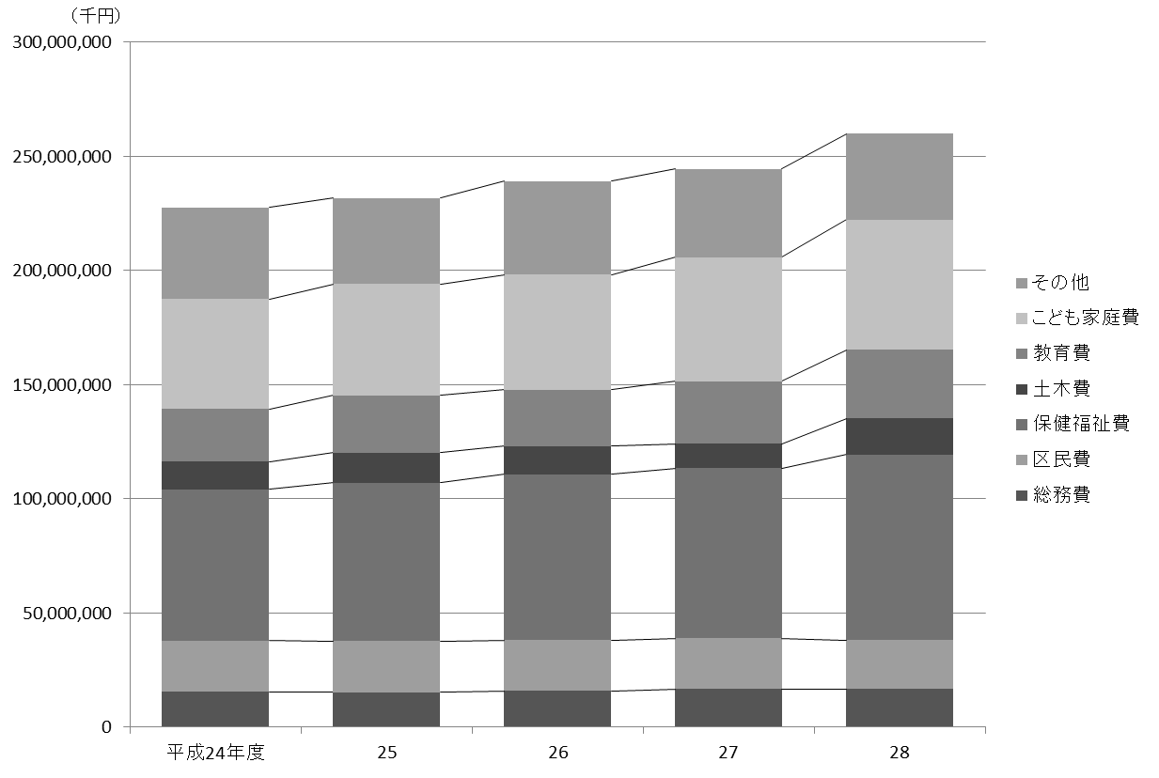
 |  |  |  |  |  |  |  |  |  |  |  | 行財政・議会 111

(2) 歳出

科目 |  |  |  | 平成24年度 |  | 平成25年度 |  | 平成26年度 |  | 平成27年度 |  | 平成28年度
 |  |  |  |  | 構成比 |  | 構成比 |  | 構成比 |  | 構成比 |  | 構成比
 |  |  |  | 千円 | ％ | 千円 | ％ | 千円 | ％ | 千円 | ％ | 千円 | ％
 | 総額 |  |  | 227,563,843 |  | 231,850,503 |  | 239,130,792 |  | 244,597,182 |  | 259,967,555

 | 議会費 |  |  | 1,125,841 | 0.5 | 1,124,449 | 0.5 | 1,093,625 | 0.5 | 1,158,799 | 0.5 | 1,066,500 | 0.4
 | 総務費 |  |  | 15,451,003 | 6.8 | 15,218,556 | 6.6 | 15,828,306 | 6.6 | 16,806,602 | 6.9 | 16,695,674 | 6.4
 | 区民費 |  |  | 22,486,411 | 9.9 | 22,529,114 | 9.7 | 22,281,322 | 9.3 | 22,233,769 | 9.1 | 21,407,235 | 8.2
 | 産業経済費 |  |  | 3,224,147 | 1.4 | 3,685,082 | 1.6 | 2,667,741 | 1.1 | 2,285,086 | 0.9 | 2,349,298 | 0.9
 | 地域文化費 |  |  | 5,535,321 | 2.4 | 5,815,343 | 2.5 | 6,024,186 | 2.5 | 6,581,628 | 2.7 | 7,396,874 | 2.8
 | 保健福祉費 |  |  | 66,187,146 | 29.1 | 69,231,464 | 29.9 | 72,599,720 | 30.4 | 74,415,618 | 30.4 | 81,326,523 | 31.3
 | 環境費 |  |  | 11,879,297 | 5.2 | 11,736,104 | 5.1 | 11,836,846 | 4.9 | 11,625,137 | 4.8 | 12,371,874 | 4.8
 | 都市整備費 |  |  | 8,280,436 | 3.6 | 5,842,052 | 2.5 | 9,857,228 | 4.1 | 5,985,586 | 2.4 | 6,645,862 | 2.6
 | 土木費 |  |  | 12,231,415 | 5.4 | 13,224,682 | 5.7 | 12,334,759 | 5.2 | 10,794,603 | 4.4 | 15,830,744 | 6.1
 | 教育費 |  |  | 23,023,179 | 10.1 | 25,117,911 | 10.8 | 24,698,027 | 10.3 | 27,238,108 | 11.1 | 30,020,008 | 11.5
 | こども家庭費 |  |  | 48,162,665 | 21.2 | 48,838,975 | 21.1 | 50,575,851 | 21.1 | 54,309,663 | 22.2 | 57,109,033 | 22.0
 | 公債費 |  |  | 8,685,997 | 3.8 | 7,869,072 | 3.4 | 6,000,516 | 2.5 | 8,664,291 | 3.5 | 3,958,490 | 1.5
 | 諸支出金 |  |  | 1,190,985 | 0.5 | 1,517,699 | 0.7 | 3,232,665 | 1.4 | 2,398,292 | 1.0 | 3,689,440 | 1.4
 | 予備費 |  |  | 100,000 | 0.0 | 100,000 | 0.0 | 100,000 | 0.0 | 100,000 | 0.0 | 100,000 | 0.0

資料 |  | ： | 企画部財政課

図21 一般会計当初予算額の推移(歳出)【表56関連】

114
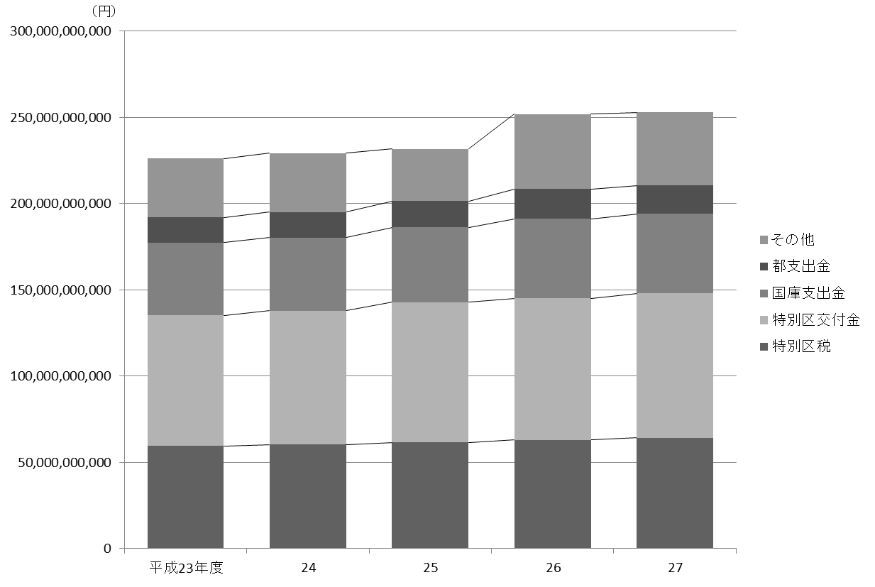
114 行財政・議会

 | 表58 一般会計決算額
 | (1) 歳入

 | 科目 |  |  |  | 平成25年度 |  | 平成26年度 |  | 平成27年度
 |  |  |  |  | 収入済額 | 収入率 | 収入済額 | 収入率 | 収入済額 | 収入率
 |  |  |  |  | 円 | ％ | 円 | ％ | 円 | ％
 |  | 総額 |  |  | 231,808,186,385 | 97.7 | 251,913,992,461 | 99.0 | 252,995,511,716 | 99.4

 |  | 特 別 区 税 |  |  | 61,609,767,417 | 100.7 | 62,985,595,888 | 100.5 | 64,231,682,670 | 100.7
 |  | 地方譲与税 |  |  | 1,011,227,011 | 98.5 | 963,988,017 | 99.1 | 1,009,696,018 | 99.9
 |  | 利子割交付金 |  |  | 1,012,888,000 | 101.8 | 1,023,936,000 | 102.4 | 881,112,000 | 90.5
 |  | 配当割交付金 |  |  | 690,168,000 | 140.6 | 1,291,521,000 | 105.9 | 1,059,279,000 | 82.6
 |  | 株式等譲渡所得割交付金 |  |  | 900,168,000 | 180.0 | 1,085,957,000 | 120.7 | 1,043,445,000 | 104.3
 |  | 地方消費税交付金 |  |  | 6,533,583,000 | 101.3 | 8,514,826,000 | 99.0 | 15,564,202,000 | 103.8
 |  | 自動車取得税交付金 |  |  | 623,687,000 | 98.9 | 320,540,000 | 100.2 | 452,594,000 | 113.1
 |  | 地方特例交付金 |  |  | 401,503,000 | 100 | 352,428,000 | 100 | 337,563,000 | 100
 |  | 特別区交付金 |  |  | 81,281,194,000 | 100.8 | 82,154,472,000 | 100.9 | 83,880,587,000 | 101.4
 |  | 交通安全対策特別交付金 |  |  | 84,460,000 | 93.8 | 70,855,000 | 101.2 | 73,797,000 | 102.5
 |  | 分担金及び負担金 |  |  | 1,996,772,949 | 107.2 | 2,162,300,973 | 101.8 | 1,145,621,923 | 98.2
 |  | 使用料及び手数料 |  |  | 3,432,363,544 | 97.8 | 3,437,053,813 | 98.1 | 4,719,419,935 | 99.3
 |  | 国庫支出金 |  |  | 43,333,976,427 | 94.1 | 46,151,821,926 | 97.7 | 46,046,841,827 | 98.9
 |  | 都 支 出 金 |  |  | 15,220,267,332 | 103.8 | 17,277,409,143 | 102.4 | 16,426,212,710 | 96.3
 |  | 財 産 収 入 |  |  | 466,956,103 | 99.5 | 1,233,249,834 | 94.7 | 450,398,602 | 100.2
 |  | 寄 付 金 |  |  | 12,841,882 | 102.6 | 131,088,151 | 101.6 | 60,772,770 | 125.2
 |  | 繰 入 金 |  |  | 1,064,453,901 | 21.6 | 9,463,489,372 | 82.7 | 4,857,771,681 | 70.6
 |  | 繰 越 金 |  |  | 3,047,942,852 | 100.0 | 2,646,516,081 | 100.0 | 2,254,836,145 | 100.0
 |  | 諸 収 入 |  |  | 4,553,517,967 | 100.9 | 4,851,831,463 | 103.4 | 4,566,740,135 | 102.8
 |  | 特 別 区 債 |  |  | 4,530,448,000 | 79.3 | 5,795,112,800 | 83.1 | 3,932,938,300 | 89.3

 |  | 注 | ： | 収入率がちょうど100％の場合は整数表記とした。
 | 資料 |  | ： | 会計管理室

 | 図22 一般会計決算額の推移(歳入)【表58関連】

115
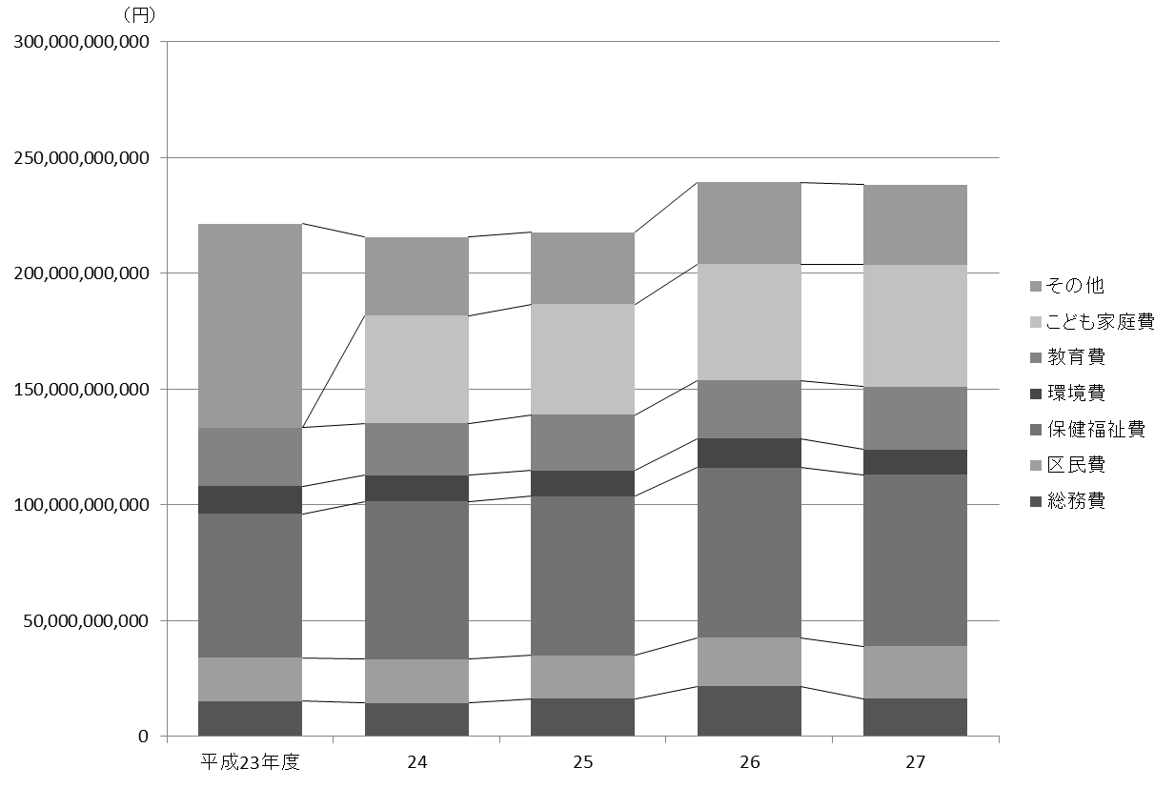
 |  |  |  |  |  |  |  |  | 行財政・議会 115

(2) 歳出

科目 |  |  |  |  | 平成25年度 |  | 平成26年度 |  | 平成27年度
 |  |  |  |  | 支出済額 | 執行率 | 支出済額 | 執行率 | 支出済額 | 執行率
 |  |  |  |  | 円 | ％ | 円 | ％ | 円 | ％
 | 総額 |  |  |  | 227,005,670,304 | 95.7 | 247,452,156,316 | 97.2 | 246,699,808,526 | 96.9

 | 議 会 費 |  |  |  | 1,074,053,932 | 97.6 | 1,070,980,146 | 98.4 | 1,111,778,430 | 97.3
 | 総 務 費 |  |  |  | 16,420,861,328 | 95.6 | 21,680,610,079 | 98.2 | 16,348,712,512 | 95.6
 | 区 民 費 |  |  |  | 18,598,493,460 | 90.6 | 20,911,433,295 | 95.8 | 22,514,779,470 | 96.1
 | 産業経済費 |  |  |  | 3,505,908,957 | 96.1 | 2,256,352,089 | 79.9 | 2,492,786,662 | 94.5
 | 地域文化費 |  |  |  | 5,699,639,941 | 95.8 | 5,861,567,804 | 97.4 | 5,834,085,458 | 96.1
 | 保健福祉費 |  |  |  | 68,659,128,636 | 94.7 | 73,471,983,748 | 97.5 | 74,109,706,307 | 98.0
 | 環 境 費 |  |  |  | 11,270,729,148 | 97.8 | 12,640,405,247 | 98.0 | 10,922,327,298 | 96.5
 | 都市整備費 |  |  |  | 5,422,306,581 | 90.2 | 10,628,367,749 | 98.3 | 4,956,631,605 | 97.0
 | 土 木 費 |  |  |  | 12,807,286,746 | 97.5 | 13,430,523,882 | 94.1 | 10,286,022,329 | 95.3
 | 教 育 費 |  |  |  | 23,967,483,487 | 97.3 | 25,037,889,773 | 97.6 | 27,138,378,801 | 96.7
 | こども家庭費 |  |  |  | 47,848,651,217 | 97.6 | 50,173,660,041 | 98.0 | 52,680,891,158 | 96.1
 | 公 債 費 |  |  |  | 10,117,772,761 | 100.0 | 5,886,636,066 | 100.0 | 8,557,260,963 | 100.0
 | 諸支出金 |  |  |  | 1,613,354,110 | 97.7 | 4,401,746,397 | 99.8 | 9,746,447,533 | 100.0
 | 予 備 費 |  |  |  | 0 | 0 | 0 | 0 | 0 | 0

 | 注 | ： | (1) | 執行率がちょうど100％の場合は整数表記とした。
 |  |  | (2) | 決算値が０の場合、予算科目が存在しているものは「０」、予算科目が存在しないものは「－」として表記した。
資料 |  | ： | 会計管理室

図23 一般会計決算額の推移(歳出)【表58関連】

118
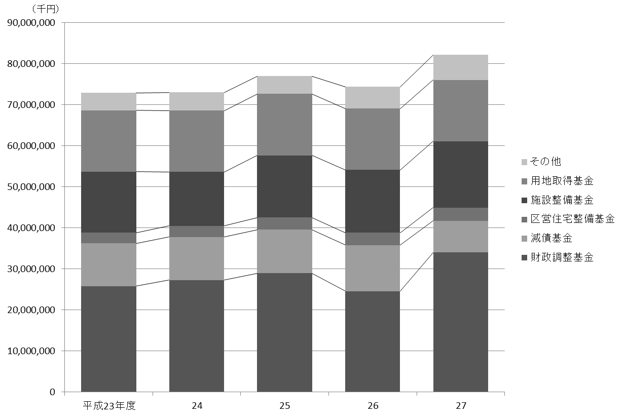
118 行財政・議会

 | 表60 基金残高

 | 基金 |  |  |  |  | 平成23年度 |  | 平成24年度 |  | 平成25年度 |  | 平成26年度 |  | 平成27年度

 |  |  |  |  |  |  | 千円 |  | 千円 |  | 千円 |  | 千円 |  | 千円
 |  | 総額 |  |  |  | 72,947,229 |  | 73,061,535 |  | 77,023,920 |  | 74,400,906 |  | 82,216,537

 |  | 財政調整基金 |  |  |  | 25,815,169 |  | 27,302,147 |  | 28,965,105 |  | 24,607,190 |  | 34,051,224
 |  | 減債基金 |  |  |  | 10,456,008 |  | 10,489,196 |  | 10,640,843 |  | 11,235,902 |  | 7,719,878
 |  | まちづくり基金 |  |  |  | 1,698,809 |  | 1,199,600 |  | 1,000,472 |  | 801,335 |  | 802,647
 |  | 区営住宅整備基金 |  |  |  | 2,576,628 |  | 2,718,565 |  | 2,949,256 |  | 3,037,756 |  | 3,203,882
 |  | 芸術作品設置基金 |  |  |  | 300,332 |  | 300,548 |  | 300,693 |  | 300,840 |  | 301,076
 |  | 福祉基金 |  |  |  | 462,888 |  | 436,184 |  | 440,322 |  | 404,728 |  | 385,025
 |  | みどりを育む基金 |  |  |  | 666,550 |  | 687,688 |  | 693,430 |  | 1,824,541 |  | 1,843,183
 |  | 施設整備基金 |  |  |  | 14,861,586 |  | 13,137,798 |  | 15,148,263 |  | 15,291,826 |  | 16,139,195
 |  | 大江戸線延伸推進基金 |  |  |  | 500,147 |  | 700,712 |  | 901,250 |  | 1,102,227 |  | 1,604,395
 |  | 介護保険給付準備基金 |  |  |  | 559,112 |  | 1,039,097 |  | 934,286 |  | 744,561 |  | 1,116,032
 |  | 用地取得基金 |  |  |  | 14,950,000 |  | 14,950,000 |  | 14,950,000 |  | 14,950,000 |  | 14,950,000
 |  | 美術作品取得基金 |  |  |  | 100,000 |  | 100,000 |  | 100,000 |  | 100,000 |  | 100,000
 |  | 介護従事者処遇改善 臨時特例交付金基金 |  |  |  | 0 |  | － |  | － |  | － |  | －

 |  | 注 | ： | (1) | 財務書類上の金額である。出納整理期間中の積立、取崩を含めた額であるため、表63の数値（年度末残高）とは異なる。
 |  |  |  | (2) | 残高が０の場合、基金が存在している年度は「０」、基金が存在しない年度は「－」として表記した。
 |  |  |  | (3) | 「介護従事者処遇改善臨時特例交付金基金」は平成23年度限りで廃止されている。
 | 資料 |  | ： | 企画部財政課「財務書類」

 | 図24 基金残高の推移【表60関連】

119
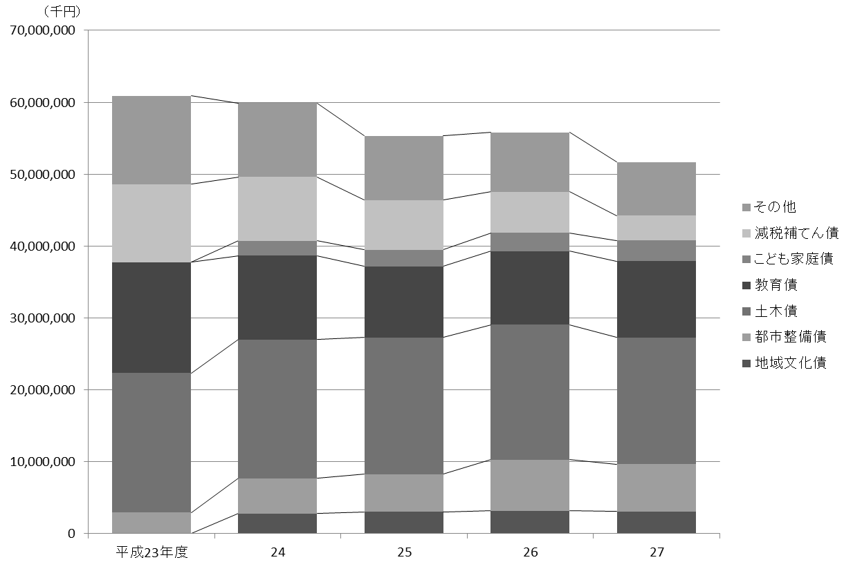
 |  |  |  |  |  |  |  |  |  | 行財政・議会 119

表61 公債残高

公債 |  |  |  | 平成23年度 |  | 平成24年度 |  | 平成25年度 |  | 平成26年度 |  | 平成27年度

 |  |  |  |  | 千円 |  | 千円 |  | 千円 |  | 千円 |  | 千円
 | 総額 |  |  | 60,912,104 |  | 59,893,796 |  | 55,313,655 |  | 55,797,430 |  | 51,680,185

 | 総務債 |  |  | 2,237,909 |  | 1,819,793 |  | 1,053,771 |  | 1,110,491 |  | 1,195,971
 | 区民債 |  |  | 892,632 |  | 748,090 |  | 598,431 |  | 723,464 |  | 729,000
 | 産業地域振興債 |  |  | 1,706,564 |  | － |  | － |  | － |  | －
 | 産業経済債 |  |  | － |  | 1,941,286 |  | 2,109,855 |  | 2,016,411 |  | 1,901,752
 | 地域文化債 |  |  | － |  | 2,812,676 |  | 3,065,421 |  | 3,165,546 |  | 3,092,414
 | 保健福祉債 |  |  | 3,537,606 |  | 3,231,707 |  | 2,859,014 |  | 2,377,027 |  | 1,858,590
 | 児童青少年債 |  |  | 1,123,022 |  | － |  | － |  | － |  | －
 | 環境債 |  |  | 907,101 |  | 838,562 |  | 783,047 |  | 726,938 |  | 670,229
 | 都市整備債 |  |  | 2,965,980 |  | 4,900,931 |  | 5,194,608 |  | 7,140,876 |  | 6,591,888
 | 土木債 |  |  | 19,376,508 |  | 19,275,283 |  | 19,012,329 |  | 18,771,896 |  | 17,601,692
 | 教育債 |  |  | 15,404,987 |  | 11,674,782 |  | 9,921,542 |  | 10,221,938 |  | 10,597,182
 | こども家庭債 |  |  | － |  | 2,047,693 |  | 2,297,750 |  | 2,516,799 |  | 2,882,157
 | 減税補てん債 |  |  | 10,855,666 |  | 8,899,468 |  | 6,918,649 |  | 5,734,844 |  | 3,479,975
 | 土木債（公共駐車場会計） |  |  | 1,904,129 |  | 1,703,525 |  | 1,499,238 |  | 1,291,198 |  | 1,079,336

 | 注 | ： | 平成24年度に行った予算科目の改廃に伴い、一部の公債について新設、組み替えを行った。
資料 |  | ： | 企画部財政課「財務書類」

図25 公債残高の推移【表61関連】

129
 |  |  |  |  |  |  |  |  |  |  |  |  | 行財政・議会 129

(9) 区議会議員選挙

執行年月日 |  |  |  |  | 有権者数 |  |  |  | 投票者数 |  |  |  |  | 投票率
 |  |  |  |  | 計 | 男 |  | 女 | 計 |  | 男 | 女 |  | 平均 |  |  | 男 |  |  | 女
 |  |  |  |  |  |  |  |  |  |  |  |  |  |  | ％ |  |  |  | ％ |  | ％
 | 平成23年４月24日 |  |  |  | 562,166 | 274,575 |  | 287,591 | 254,838 |  | 121,687 | 133,151 |  | 45.33 |  |  | 44.32 |  |  | 46.30
 | 平成27年４月26日 |  |  |  | 570,403 | 276,544 |  | 293,859 | 243,757 |  | 115,967 | 127,790 |  | 42.73 |  |  | 41.93 |  |  | 43.49

執行年月日 |  |  |  |  | 開票結果 |  |  |  |  |  |  |  |  |  |  |  |  | 期日前投票 ・不在者投票
 |  |  |  |  | 投票総数 |  | 有効投票 |  |  | 無効投票 |  |  | 無効投票率
 |  |  |  |  |  |  |  |  |  |  |  |  |  |  |  | ％
 | 平成23年４月24日 |  |  |  | 254,827 |  | 248,336 |  |  | 6,491 |  |  | 2.55 |  |  |  |  | 51,635
 | 平成27年４月26日 |  |  |  | 243,746 |  | 238,700 |  |  | 5,046 |  |  | 2.07 |  |  |  |  | 65,179

資料 |  | ： | 選挙管理委員会事務局

図26 投票率の推移【表72関連】

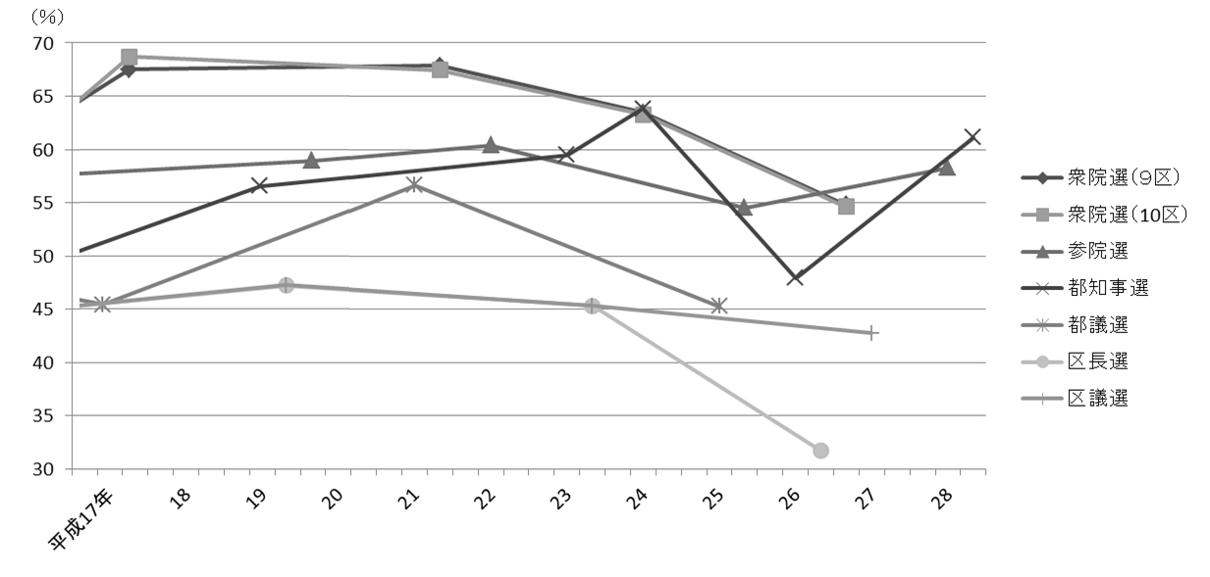

注 |  | ： | (1) | 衆院選は小選挙区選出、参院選は東京都選出の投票率である。
 |  |  | (2) | 補欠選挙は含んでいない。

134
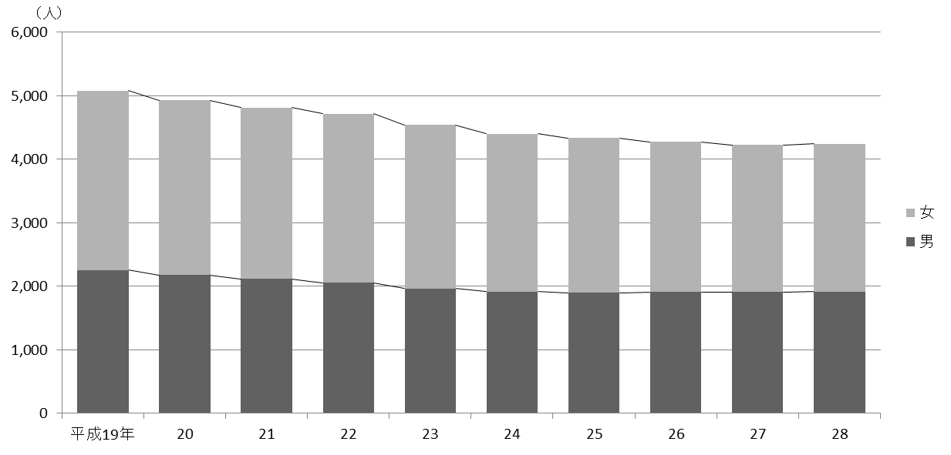
134 行財政・議会

 | (イ) 職層別
 |  |  |  |  |  |  |  |  |  | (平成28年４月１日現在)
 | 区分 |  |  |  |  | 参事 | 副参事 | 主事
 |  |  |  |  |  |  |  | 係長・副係長 | 一般職員

 |  | 総数 |  |  |  | 29 | 84 | 847 | 3,282

 |  | 技 監 |  |  |  | 1 | － | － | －
 |  | 区 長 室 |  |  |  | 1 | 3 | 12 | 17
 |  | 企 画 部 |  |  |  | 2 | 3 | 17 | 24
 |  | 危機管理室 |  |  |  | 1 | 3 | 9 | 23
 |  | 総 務 部 |  |  |  | 5 | 5 | 58 | 135
 |  | 区 民 部 |  |  |  | 1 | 4 | 88 | 350
 |  | 産業経済部 |  |  |  | 2 | 2 | 13 | 32
 |  | 地域文化部 |  |  |  | 1 | 4 | 47 | 93
 |  | 福 祉 部 |  |  |  | 2 | 10 | 117 | 426
 |  | 健康部(練馬区保健所) |  |  |  | 2 | 11 | 59 | 144
 |  | 環 境 部 |  |  |  | 1 | 5 | 53 | 255
 |  | 都市整備部 |  |  |  | 1 | 8 | 43 | 99
 |  | 土 木 部 |  |  |  | 2 | 6 | 56 | 132
 |  | 会計管理室 |  |  |  | 1 | － | 5 | 12
 |  | 教育委員会事務局教育振興部 |  |  |  | 2 | 7 | 55 | 114
 |  | 小 学 校 |  |  |  | － | － | 11 | 193
 |  | 中 学 校 |  |  |  | － | － | － | 15
 |  | 幼 稚 園 |  |  |  | － | 6 | － | 15
 |  | 教育委員会事務局こども家庭部 |  |  |  | 1 | 6 | 188 | 1,185
 |  | 選挙管理委員会事務局 |  |  |  | 1 | － | 3 | 11
 |  | 監査事務局 |  |  |  | 1 | － | 5 | －
 |  | 農業委員会事務局 |  |  |  | － | － | － | －
 |  | 区議会事務局 |  |  |  | 1 | 1 | 8 | 7

 |  | 注 | ： | (1) | 「副参事」には、幼稚園の園長・副園長を含む。
 |  |  |  | (2) | 「係長・副係長」には、統括技能長・技能長を含む。
 |  |  |  | (3) | 担当部の職員数は原部の数値に含めている。
 | 資料 |  | ： | 人事戦略担当部職員課

 | 図27 職員数の推移【表77関連】

